Plan1
CASA 19 - O NUMERO QUE DAQUI TIRAR SERÁ O NUMERO DE AJUDA QUE TERÁ PARA RAINHA ENFRENTAR
CASA 103 - O BABY DRAGON ESTÁ COM FOME, E VOCÊ PARECE APETITOSO COM UM PODER DE 180, SE VOCÊ PERDER TER QUE VOLTAR ATÉ A CASA 97
CASA 101/102 - PARABÉNS POR AQUI CHEGAR ROLE OS DADOS E LEVE AJUDA PARA O DRAGÃO ENFRENTAR
CASA 20 - A RAINHA DAS FADAS VAI TE DESTRUI, ELA TEM UM PODER DE 100, SE VOCÊ PERDER TERÁ QUE VOLTAR ATÉ A CASA 15
INICIO |  |  |  |  |  |  | 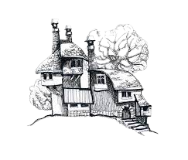
 |  |  |  |  | 16 | 17 | 18 | 19 | 20 |  |  |  |  |  |  |  | PARABÉNS VOCÊ VENCEU ESSA AVENTURA,
 | 1 |  |  |  | 15 |  |  |  | 21 |  | 99 | 100 | 101 | 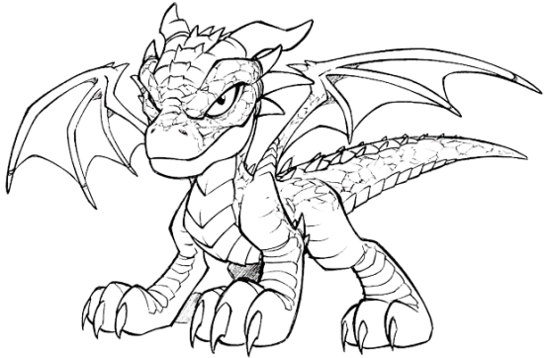 102
TIRE UMA CARTA E TESTE A SUA SORTE
 | 2 | 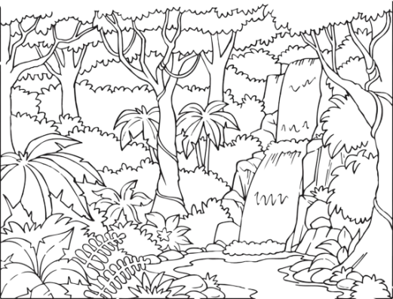 |  |  | 14 |  |  |  | 22 |  | 98 |  |  |  |  | 103
VOCÊ FOI ENFEITIÇADO PELA POÇÃO DO AMOR FIQUE 1X SEM JOGAR
 | 3 |  |  |  | 13 |  | 25 | 24 | 23 |  | 97 |  | 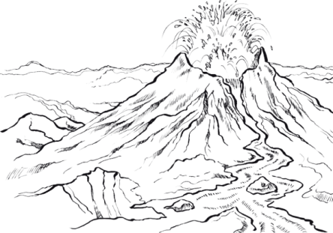
CASA 25 - VOCÊ SE PERDEU NAS MONTANHAS, FIQUE 1X SEM JOGAR
O VULCÃO ENTROU EM ERUPÇÃO VOLTE PARA CASA 80
 | 4 |  |  |  | 12 |  | 26 |  |  |  | 96
VOCÊ MORREU VOLTE DO INICIO
 | 5 |  |  |  | 11 |  | 27 |  |  |  | 95 | 94 | 93 | 92 | 91 | 90 | 89 | 88
VOCÊ MORREU VOLTE PARA CASA 20
 | 6 | 7 | 8 | 9 | 10 |  | 28 | 29 | 30 |  |  |  |  |  |  |  |  | 87
CASA 39 - O NUMERO QUE DAQUI TIRAR SERÁ O NUMERO DE AJUDA QUE TERÁ PARA O PÉ GRANDE ENFRENTAR
 |  |  |  |  |  |  |  |  | 31 |  | 79 | 80 | 81 | 82 | 83 | 84 | 85 | 86
CASA 79 - O NUMERO QUE DAQUI TIRAR SERÁ O NUMERO DE AJUDA QUE TERÁ PARA O KRAKEN ENFRENTAR
CASA 80 - O KRAKEN DESTROI A TUDO, ELE TEM UM PODER DE 160, SE VOCÊ PERDER TER QUE VOLTAR ATÉ A CASA 73
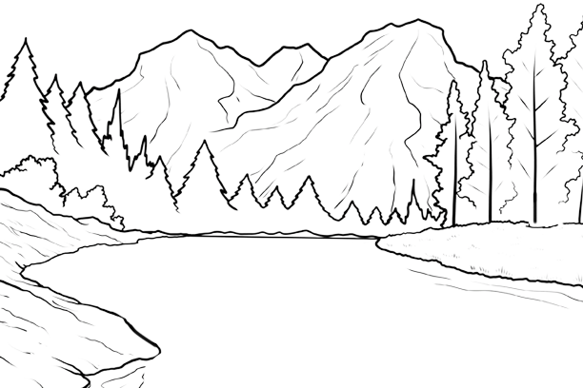
TIRE UMA CARTA E TESTE A SUA SORTE
 | 42 | 41 | 40 | 39 | 38 | 37 |  |  | 32 |  | 78 | 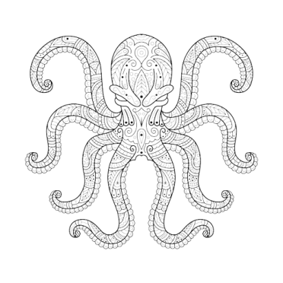
CASA 40 - O PÉ GRANDE ESTA BRAVO, ELE TEM UM PODER DE 120, SE VOCÊ PERDER TER QUE VOLTAR ATÉ A CASA 34
TIRE UMA CARTA E TESTE A SUA SORTE
 | 43 | 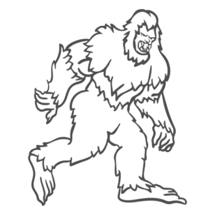 |  |  |  | 36 | 35 | 34 | 33 |  | 77 | 76
TIRE UMA CARTA E TESTE A SUA SORTE
O RIO É FUNDO E VOCÊ SE AFOGOU VOLTE PARA CASA 60
 | 44 |  |  |  |  |  |  |  |  |  |  | 75
CASA 59 - O NUMERO TIRAR SERÁ O NUMERO DE AJUDA QUE TERÁ PARA A FENIX ENFRENTAR
 | 45 | 46 | 47 | 48 | 49 | 50 | 51 |  |  |  |  | 74 | 73 | 72 | 71 | 70 | 69 | 68
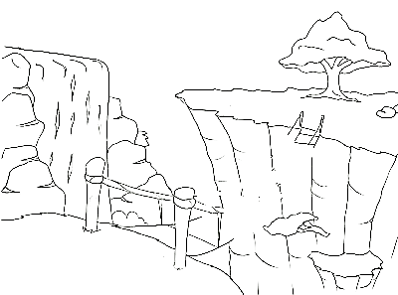
VOCÊ MORREU VOLTE PARA CASA 40
A PONTE QUEBROU E
VOCÊ CAIU
TIRE UMA CARTA E TESTE A SUA SORTE
TIRE UMA CARTA E TESTE A SUA SORTE
CASA 60 - A FENIX ESTA QUEIMANDO TUDO, ELA TEM UM PODER DE 140, SE VOCÊ PERDER TER QUE VOLTAR ATÉ A CASA 34
 |  |  |  |  |  |  | 52 |  |  |  |  |  |  |  |  |  |  | 67
TIRE UMA CARTA E TESTE A SUA SORTE
TIRE UMA CARTA E TESTE A SUA SORTE
 |  |  |  |  |  |  | 53 |  |  |  |  |  | 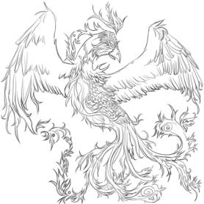 |  |  |  |  | 66
 |  |  |  |  |  |  | 54 | 55 | 56 | 57 | 58 | 59 | 60 | 61 | 62 | 63 | 64 | 65

